NOTA
Encuesta sobre recogida y tratamiento de residuos urbanos.
El Instituto Nacional de Estadística ha publicado recientemente los datos correspondientes al año 2023 de la Encuesta sobre Recogida y Tratamiento de Residuos urbanos, que realiza con periodicidad anual. En este fichero presentamos las tablas correspondientes a la Comunidad de Madrid y España para los años de 2001 a 2023.
Para el estudio de la recogida de residuos urbanos se investigan todas aquellas entidades que atienden algún municipio con más de 20.000 habitantes. Los resultados totales se obtienen mediante estimadores de razón según la población atendida. El Ministerio de Agricultura, Alimentación y Medio Ambiente proporciona las cifras de recogida de residuos domésticos mezclados, vidrio, papel y cartón, residuos animales y vegetales, y envases, de origen urbano. Las estimaciones correspondientes a la recogida del resto de las categorías provienen de la encuesta citada.
A efectos de las obligaciones de información respecto a organismos internacionales, se consideran residuos municipales aquellos procedentes de la recogida en el ámbito urbano, que son competencia de las entidades locales o Diputaciones Forales, cuando proceda, y que comprenden las siguientes categorías: metálicos, vidrio, papel y cartón, plástico, madera, textiles, equipos desechados, pilas y acumuladores, animales y productos alimenticios mezclados, vegetales, domésticos y similares, otros residuos minerales y suelos.
Los residuos se clasifican según la Clasificación Estadística de Residuos (CER-Star rev 4) y la Lista Europea de Residuos (LER) En el siguiente enlace puede verse una correspondencia entre ambas
http://www.ine.es/daco/daco42/resiurba/equivalencias.pdf

1.1
 |  |  |  | ÍNDICE
1. Recogida de residuos domésticos y públicos similares

1.1. Cantidad total de residuos urbanos recogidos

Toneladas
 | Comunidad de Madrid |  | Total Nacional
 | Residuos mezclados | Residuos recogidos selectivamente | Residuos mezclados | Residuos recogidos selectivamente

2001 | 3,002,901 | 553,386 | 24,019,377 | 2,596,519
2002 | 2,966,401 | 498,851 | 24,015,152 | 2,580,646
2003 | 3,079,600 | 602,966 | 24,583,907 | 3,002,795
2004 | 3,155,308 | 465,146 | 21,207,615 | 6,385,527
2005 | 3,239,910 | 770,809 | 21,639,537 | 6,422,808
2006 | 3,352,172 | 695,611 | 21,861,821 | 6,556,724
2007 | 3,334,128 | 651,085 | 21,925,920 | 6,314,550
2008 | 2,990,989 | 685,333 | 21,045,683 | 5,276,701
2009 | 2,889,577 | 690,874 | 20,341,700 | 4,416,413
2010 | 2,175,552 | 529,660 | 19,395,265 | 4,984,758
2011 | 2,093,104 | 479,813 | 18,773,628 | 4,508,351
2012 | 1,999,711 | 416,686 | 18,315,103 | 4,080,708
2013 | 1,948,319 | 390,998 | 17,852,826 | 3,932,859
2014 | 2,029,663 | 375,321 | 17,530,077 | 3,798,230
2015 | 1,979,512 | 349,317 | 17,753,549 | 3,892,745
2016 | 2,077,644 | 394,312 | 18,052,075 | 3,826,298
2017 | 2,203,991 | 419,524 | 18,271,990 | 4,243,191
2018 | 2,023,858 | 519,173 | 18,284,563 | 4,401,571
2019 | 1,953,582 | 710,645 | 17,756,652 | 5,005,147
2020 | 1,810,627 | 748,563 | 17,329,768 | 5,051,540
2021 | 1,818,854 | 850,870 | 17,787,795 | 5,606,205
2022 | 1,966,812 | 846,935 | 17,877,702 | 5,772,959
2023 | 1,744,532 | 912,853 | 17,061,447 | 5,882,827

Fuente: Encuesta sobre recogida y tratamiento de residuos urbanos. Instituto Nacional de Estadística
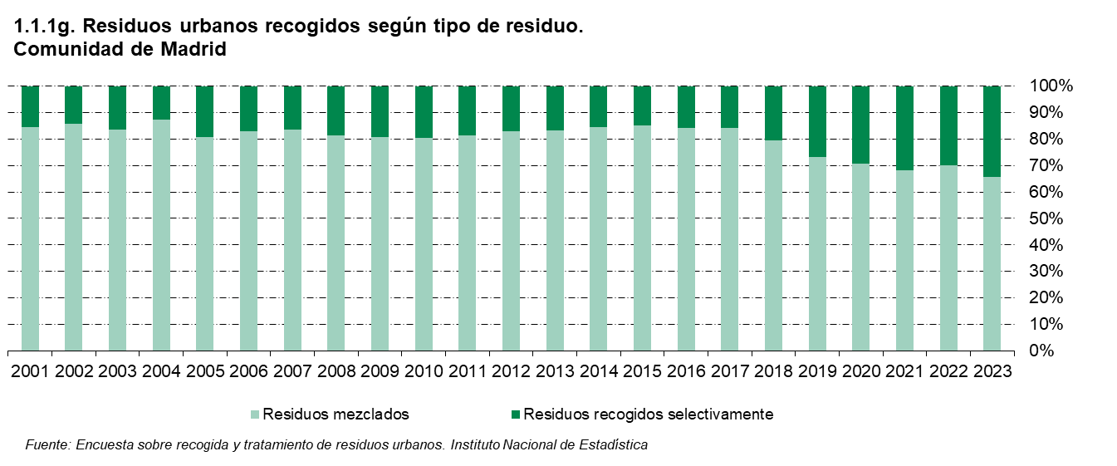

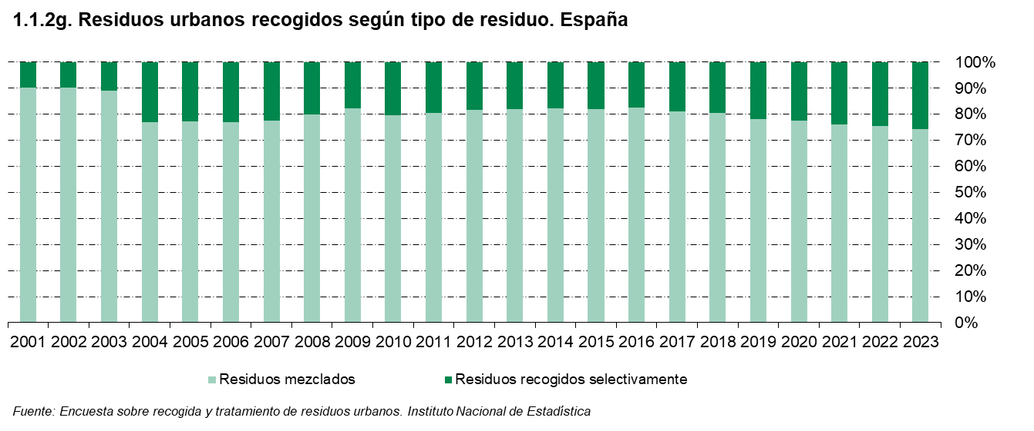

1.2
 |  |  |  |  |  |  |  | ÍNDICE
1. Recogida de residuos domésticos y públicos similares

1.2. Cantidad total de residuos mezclados recogidos por tipo de residuo y periodo según destino

Toneladas
 | Comunidad de Madrid |  |  |  | Total Nacional
 | Total | Gestionados por la misma empresa |  | Gestionados por otra empresa | Total | Gestionados por la misma empresa |  | Gestionados por otra empresa
 |  | Tratamiento | Vertido |  |  | Tratamiento | Vertido

Total
2001 | 3,002,901 | 1,704,399 | 574,359 | 724,143 | 24,019,377 | 5,490,129 | 9,105,714 | 9,423,534
2002 | 2,966,401 | 1,238,512 | 306,110 | 1,421,779 | 24,015,152 | 6,514,857 | 3,687,811 | 13,812,484
2003 | 3,079,600 | 1,855,224 | 853,431 | 370,945 | 24,583,907 | 10,587,810 | 8,562,151 | 5,433,946
2004 | 3,155,308 | 1,956,986 | 739,982 | 458,340 | 21,207,615 | 9,213,537 | 7,438,430 | 4,555,648
2005 | 3,239,910 | 1,413,251 | 397,659 | 1,429,000 | 21,639,537 | 7,327,566 | 7,263,927 | 7,048,044
Residuos domésticos mezclados y públicos similares
2001 | 2,831,610 | 1,663,348 | 486,483 | 681,779 | 23,113,289 | 5,345,758 | 8,662,313 | 9,105,218
2002 | 2,883,756 | 1,223,833 | 267,942 | 1,391,981 | 23,446,933 | 6,412,801 | 3,487,328 | 13,546,804
2003 | 3,018,147 | 1,847,197 | 820,635 | 350,315 | 24,163,199 | 10,537,929 | 8,347,355 | 5,277,915
2004 | 3,063,106 | 1,948,135 | 713,704 | 401,267 | 20,179,268 | 9,121,575 | 7,087,458 | 3,970,235
2005 | 3,154,578 | 1,413,251 | 384,859 | 1,356,468 | 20,927,513 | 7,249,379 | 6,968,001 | 6,710,133
Residuos domésticos voluminosos mezclados
2001 | 171,291 | 41,051 | 87,876 | 42,364 | 906,088 | 144,371 | 443,401 | 318,316
2002 | 82,645 | 14,679 | 38,168 | 29,798 | 568,219 | 102,056 | 200,483 | 265,680
2003 | 61,453 | 8,027 | 32,796 | 20,630 | 420,708 | 49,881 | 214,796 | 156,031
2004 | 92,202 | 8,851 | 26,278 | 57,073 | 1,028,347 | 91,962 | 350,972 | 585,413
2005 | 85,332 | 0 | 12,800 | 72,532 | 712,024 | 78,187 | 295,926 | 337,911

Fuente: Encuesta sobre recogida y tratamiento de residuos urbanos. Instituto Nacional de Estadística
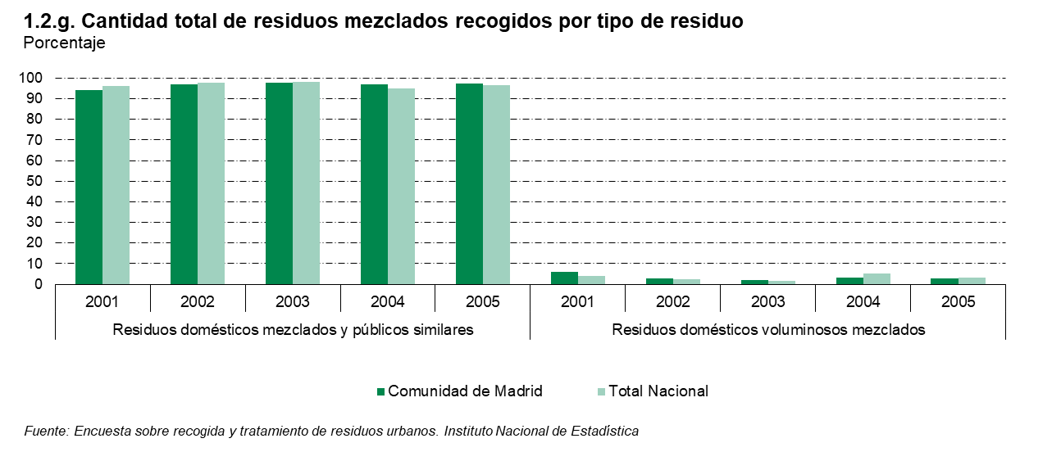

1.3
 |  | ÍNDICE

1. Recogida de residuos domésticos y públicos similares

1.3. Cantidad total de residuos mezclados recogidos según tipo de residuo

Toneladas
 | Comunidad de Madrid | Total Nacional

Total
2006 | 3,352,172 | 21,861,821
2007 | 3,334,128 | 21,925,920
2008 | 2,990,989 | 21,045,683
2009 | 2,889,577 | 20,341,700
2010 | 2,175,552 | 19,395,265
2011 | 2,093,104 | 18,773,628
2012 | 1,999,711 | 18,315,103
2013 | 1,948,319 | 17,852,826
2014 | 2,029,663 | 17,540,077
2015 | 1,979,512 | 17,753,549
2016 | 2,077,644 | 18,052,075
2017 | 2,203,991 | 18,271,990
2018 | 2,023,858 | 18,284,563
2019 | 1,953,582 | 17,756,652
2020 | 1,808,135 | 16,677,773
2021 | 1,818,854 | 17,787,794
2022 | 1,966,812 | 17,877,702
2023 | 1,744,533 | 17,061,447
Residuos domésticos y similares (domésticos y vías públicas)
2006 | 3,274,815 | 21,088,757
2007 | 3,290,086 | 21,267,976
2008 | 2,952,981 | 20,334,606
2009 | 2,871,439 | 19,860,620
2010 | 2,108,673 | 18,808,667
2011 | 2,062,422 | 18,291,848
2012 | 1,947,739 | 17,911,466
2013 | 1,897,284 | 17,320,704
2014 | 1,977,666 | 16,896,941
2015 | 1,929,269 | 17,106,176
2016 | 2,017,961 | 17,141,367
2017 | 2,159,053 | 17,457,709
2018 | 1,996,857 | 17,611,068
2019 | 1,903,917 | 17,034,229
2020 | 1,745,124 | 16,452,778
2021 | 1,745,906 | 16,854,362
2022 | 1,877,492 | 16,984,892
2023 | 1,634,876 | 16,105,930
Residuos domésticos voluminosos mezclados (enseres domésticos)
2006 | 77,357 | 773,064
2007 | 44,042 | 657,944
2008 | 38,008 | 711,077
2009 | 18,138 | 481,080
2010 | 66,879 | 586,598
2011 | 30,682 | 481,780
2012 | 51,972 | 403,637
2013 | 51,035 | 532,122
2014 | 51,997 | 643,136
2015 | 50,243 | 647,373
2016 | 59,683 | 910,708
2017 | 44,938 | 814,281
2018 | 27,001 | 673,495
2019 | 49,665 | 722,423
2020 | 65,503 | 876,990
2021 | 72,948 | 933,432
2022 | 89,320 | 892,810
2023 | 109,657 | 955,517

Fuente: Encuesta sobre recogida y tratamiento de residuos urbanos. Instituto Nacional de Estadística

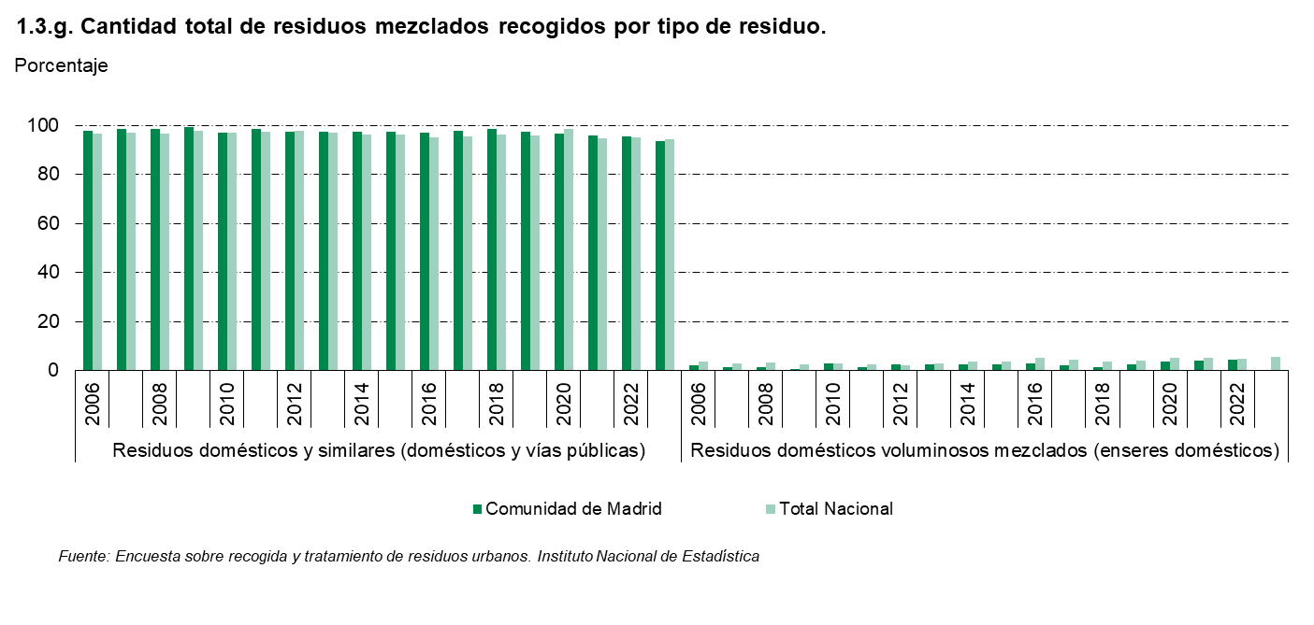

1.4
 |  |  |  |  |  |  |  | ÍNDICE

1. Recogida de residuos domésticos y públicos similares

1.4. Cantidad de residuos recogidos selectivamente por tipo de residuo y periodo según destino

Gráfico 2.2. Cantidad total de residuos recogidos selectivamente. 2004. Unidades: Porcentaje
 | '1.4'!#REF! | '1.4'!#REF!
1 | 1 | 1
Toneladas
 | Comunidad de Madrid |  |  |  | Total Nacional
 | Total | Gestionados por la misma empresa |  | Gestionados por otra empresa | Total | Gestionados por la misma empresa |  | Gestionados por otra empresa
 |  | Tratamiento | Vertido |  |  | Tratamiento | Vertido

Total
2001 | 553,386 | 178,884 | 10,568 | 363,934 | 2,596,519 | 797,499 | 147,255 | 1,651,765
2002 | 498,851 | 134,424 | 20,771 | 343,656 | 2,580,646 | 769,683 | 153,708 | 1,657,255
2003 | 602,966 | 284,092 | 8,786 | 310,088 | 3,002,795 | 1,235,562 | 362,572 | 1,404,661
2004 | 465,146 | 161,425 | 10,402 | 356,722 | 6,385,527 | 2,181,700 | 791,379 | 3,412,448
2005 | 770,809 | 217,297 | 90,628 | 462,884 | 6,422,808 | 1,837,232 | 1,946,767 | 2,638,809
Aceites usados de motor
2001 | 47,462 | 0 | 0 | 47,462 | 109,874 | 1,384 | 7,514 | 100,976
2002 | 25,203 | 0 | 0 | 25,203 | 40 | 4,627 | 1,193 | 70,144
2003 | 18,691 | 0 | 0 | 18,691 | 53,399 | 3,370 | 3 | 50,026
2004 | - | - | - | - | - | - | - | -
2005 | - | - | - | - | - | - | - | -
Caucho (neumáticos,...)
2001 | 0 | 0 | 0 | 0 | 9,710 | 0 | 682 | 9,028
2002 | 12,928 | 1,174 | 0 | 11,754 | 45,207 | 15,707 | 2,374 | 27,126
2003 | 0 | 0 | 0 | 0 | 24,930 | 7,462 | 5,538 | 11,930
2004 | 108 | 0 | 0 | 14,744 | 55,982 | 2,162 | 2,601 | 51,219
2005 | 10,287 | 0 | 0 | 10,287 | 38,112 | 3,581 | 1,499 | 33,032
Minerales ( construcción, escorias, cerámicos, ...)
2001 | - | - | - | - | - | - | - | -
2002 | 37,818 | 649 | 16,896 | 20,273 | 191,560 | 649 | 108,654 | 82,257
2003 | 29,911 | 513 | 0 | 29,398 | 316,953 | 887 | 245,343 | 70,723
2004 | - | - | - | - | - | - | - | -
2005 | - | - | - | - | - | - | - | -
Pilas y Acumuladores
2001 | 5,259 | 5,170 | 0 | 89 | 21,756 | 12,538 | 4 | 9,214
2002 | 6,492 | 0 | 0 | 6,492 | 19,735 | 1,239 | 119 | 18,377
2003 | 2,173 | 8 | 0 | 2,165 | 11,305 | 650 | 117 | 10,538
2004 | 973 | 0 | 0 | 2,244 | 12,954 | 298 | 0 | 12,656
2005 | 2,349 | 0 | 0 | 2,349 | 7,274 | 48 | 73 | 7,153
Papel y Cartón
2001 | 112,425 | 71,528 | 312 | 40,585 | 648,187 | 238,087 | 12,598 | 397,502
2002 | 119,451 | 59,880 | 0 | 59,571 | 650,945 | 248,381 | 3,137 | 399,427
2003 | 97,526 | 46,958 | 0 | 50,568 | 679,594 | 308,104 | 0 | 371,490
2004 | 81,118 | 27,234 | 0 | 85,771 | 703,378 | 168,435 | 13,256 | 521,687
2005 | 111,585 | 35,930 | 0 | 75,655 | 799,511 | 237,064 | 0 | 562,447
Vidrio
2001 | 115,481 | 0 | 0 | 115,481 | 636,007 | 102,117 | 9,042 | 524,848
...
Total
2005 | 36,568 | 14,225 | 2,231 | 20,112 | 310,071 | 157,619 | 76,348 | 76,104
Residuos de la construcción y demolición
2004 | 5,364 | 0 | 1,920 | 3,444 | 1,721,940 | 78,726 | 583,870 | 1,059,344
2005 | 69,758 | 0 | 44,785 | 24,973 | 1,720,220 | 65,243 | 1,382,710 | 272,267

(*) En el año 2004 los Embalajes Mezclados aparecen junto a los Envases Mixtos.

Fuente: Encuesta sobre recogida y tratamiento de residuos urbanos. Instituto Nacional de Estadística

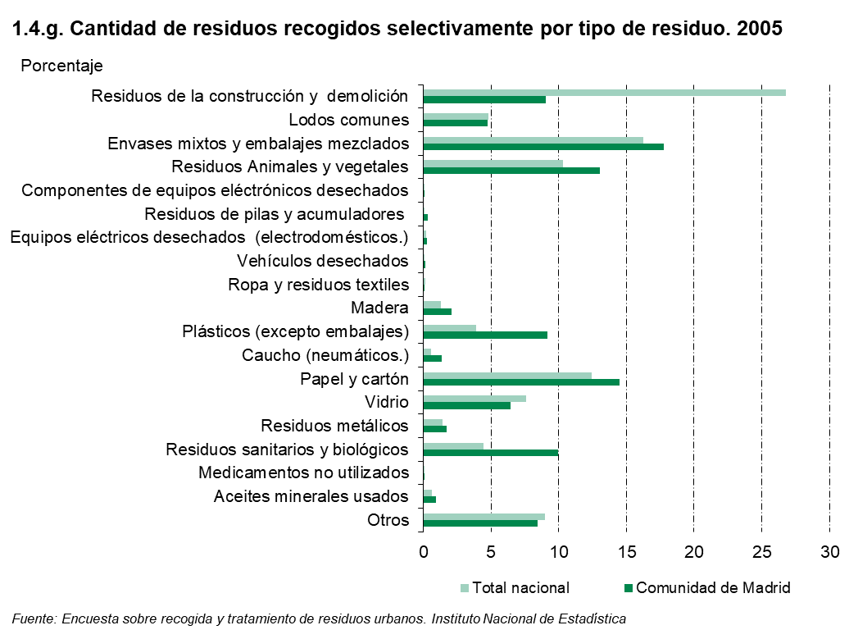

1.5
 |  | ÍNDICE

1. Recogida de residuos domésticos y públicos similares

1.5. Cantidad de residuos recogidos selectivamente por tipo de residuo

Gráfico 2.2. Cantidad total de residuos recogidos selectivamente. 2004. Unidades: Porcentaje
 | '1.5'!#REF! | '1.5'!#REF!
1 | 1 | 1
Toneladas
 | Comunidad de Madrid | Total Nacional

Total
2006 | 695,611 | 6,556,724
2007 | 651,085 | 6,314,550
2008 | 685,333 | 5,276,701
2009 | 690,874 | 4,416,413
2010 | 529,660 | 4,984,758
2011 | 479,813 | 4,508,351
2012 | 416,686 | 4,080,708
2013 | 390,998 | 3,932,859
...
2020 | 170 | 1,291
2021 | 184 | 3,041
2022 | 258 | 1,453
2023 | 125 | 1,033

(*) Para los años 2009 y 2010 no se han tomado datos de los tipos de residuo 'Vehículos desechados' y 'Aceites minerales usados'.

Fuente: Encuesta sobre recogida y tratamiento de residuos urbanos. Instituto Nacional de Estadística

